Feuil1
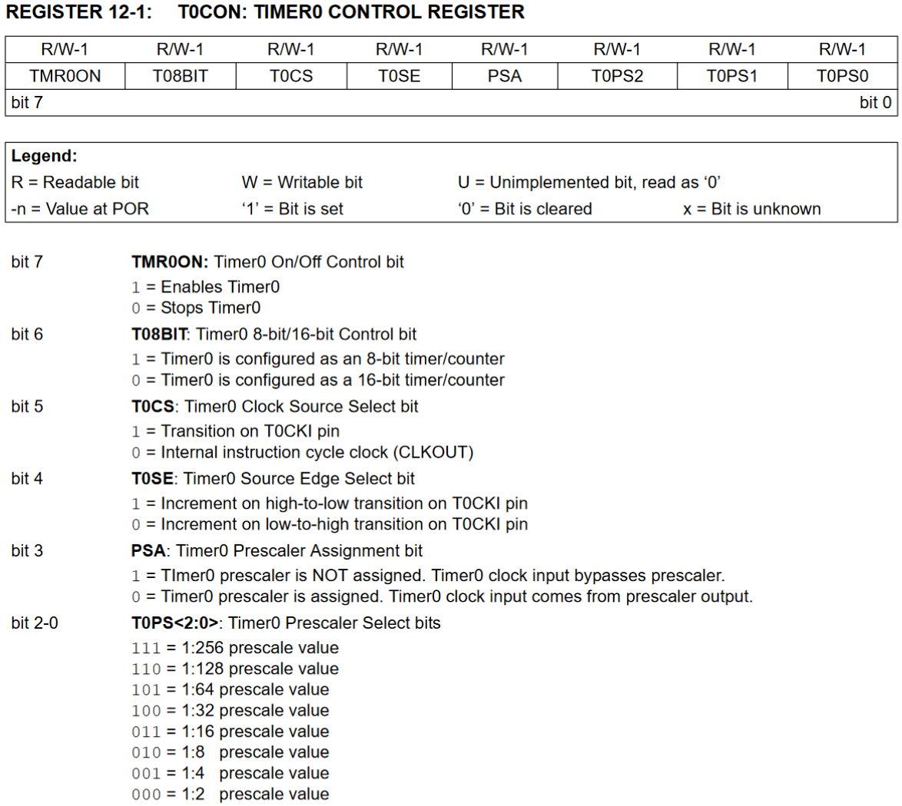
Ratio 1:x | Fréquence | Nb possibilités | Periode (s)
1 | 1.00E+06 | 255 | 1.02E-03 | Période idéale
2 | 5.00E+05 | 255 | 0.002048 | 1
4 | 2.50E+05 | 255 | 0.004096
8 | 1.25E+05 | 255 | 0.008192
16 | 6.25E+04 | 255 | 0.016384
32 | 3.12E+04 | 255 | 0.032768
64 | 1.56E+04 | 255 | 0.065536
128 | 7.81E+03 | 255 | 0.131072
256 | 3.91E+03 | 255 | 0.262144
1 | 1.00E+06 | 65536 | 2.62E-01
2 | 5.00E+05 | 65536 | 0.524296
4 | 2.50E+05 | 62499 | 1 | 3037
8 | 1.25E+05 | 65536 | 2.097184
16 | 6.25E+04 | 65536 | 4.194368
32 | 3.12E+04 | 65536 | 8.388736
64 | 1.56E+04 | 65536 | 16.777472
128 | 7.81E+03 | 65536 | 33.554944
256 | 3.91E+03 | 65536 | 67.109888

 |  |  |  |  | T0CON
 |  |  |  |  | 1 | 0 | 0 | 0 | 0 | 0 | 0 | 1
 |  |  |  |  | Val innit | 3037
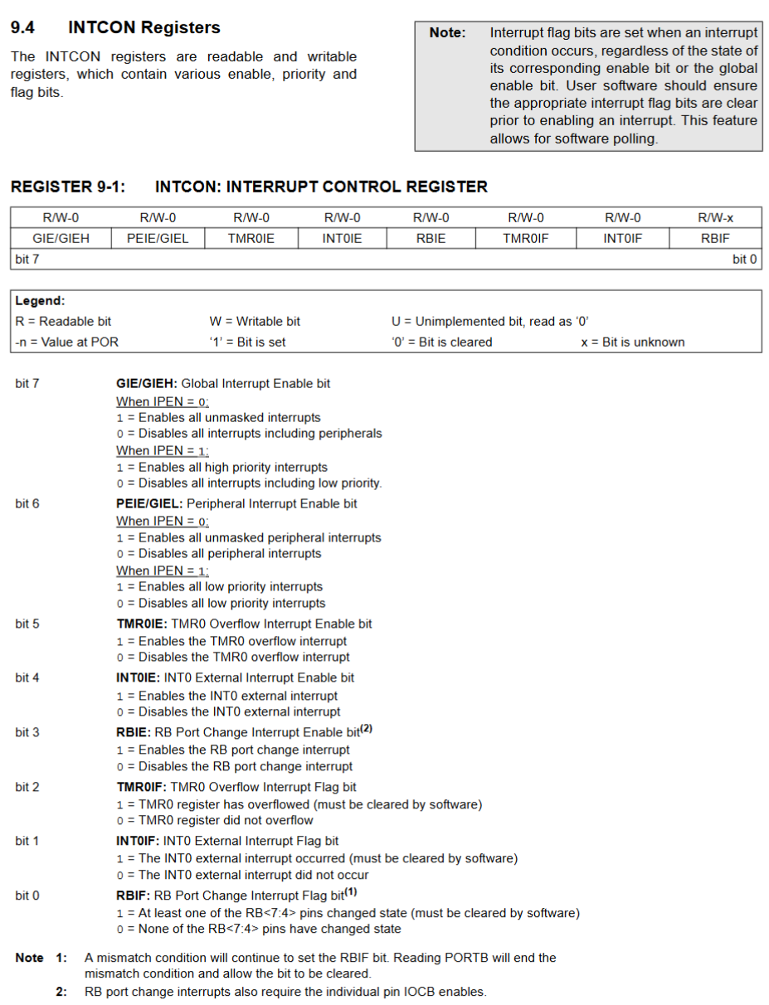

 |  |  |  |  | INTCON
 |  |  |  |  | x | x | x | x | x | x | x | x

